SpringWebMVC
SERVER
1) jsp
2) servlet : alias
- WebServlet("*")
- web.xml
<servlet>
<servlet-mapping>
<url-pattern>....

BROWSER
 |  | 브라우저에서 HTTP를 사용하여 서버에 요청을 보낼때 서버의 아이피와 포트정보와 컨텍스트를 사용하여
 |  | 1)JSP 파일을 사용하는 방법,
 |  | 2)서블릿의 ALIAS를 사용한 맵핑을 사용하는 방법(Struts)이 있다.
 |  | JSP 파일을 사용하는 것은 직접 파일명을 명시하는 것이며
 |  | 서블릿의 ALIAS를 사용한 맵핑은 컨텍스트 설정파일 web.xml에 있는 맵핑정보 또는 웹어노테이션(@WebServlet)을 따른다

< SPRING WEB MVC >
http://211.55.124.107:8088/testSpring/spring_hello.khs
http://211.55.124.107:8088/testSpring/spring_hello_get.khs
http://211.55.124.107:8088/testSpring/spring_hello_post.khs
....

DispatcherServlet
front-controller,
Servlet class name in Spring Framework
?

DAO
@Repository
DataBase
User Defined Controller
Servlet
return "jsp Filename";
@Controller
Service JAVA
@Service
@Transactional
BROWSER

Web Application Server("tomcat") Start
server.xml
web.xml
context.xml
Context('testSpring')/WEB-INF/web.xml
Context('testSpring')/WEB-INF/spring-servlet.xml
Context('testSpring')/WEB-INF/web.xml
......
<welcome-file>index.jsp</welcome-file>
.......
<servlet-class>org.springframework.web.servlet.DispatcherServlet</servlet-class>
.......
<param-value>/WEB-INF/spring-servlet.xml</param-value>
.......
<url-pattern>*.khs</url-pattern>
.......
<filter-class>org.springframework.web.filter.CharacterEncodingFilter</filter-class>
<param-value>UTF-8</param-value>
.......
<param-value>/WEB-INF/classes/log4j.xml</param-value>
Context('testSpring')/WEB-INF/spring-servlet.xml
<beans .......
........ >
//MVC 사용하기
<mvc:annotation-driven/>
//컨트롤러, 서비스, 다오 찾기
<context:component-scan base-package="a.b.c.com.**"/>
//jsp 찾기
<bean class="org.springframework.web.servlet.view.UrlBasedViewResolver">
<property name="viewClass" value="org.springframework.web.servlet.view.JstlView"/>
<property name="prefix" value="/WEB-INF/jsp/"/>
<property name="suffix" value=".jsp"/>
</bean>
//servlet-context.xml 연결
</beans>
server.xml
port ="8088"
URIEncoding="UTF-8"
<Context docBase="testSpring" path="/testSpring"
web.xml
<session-timeout>30</session-timeout>
MIME Type Mappings
context.xml
<Resource
name="jdbc/jndi_spring_orclKHS00"
driverClassName="oracle.jdbc.driver.OracleDriver"
url="jdbc:oracle:thin:@192.168.219.107:1521:orclKHS00"
username="scott" password="tiger"
servlet-context.xml
데이터베이스 연결 정보 가져오기
쿼리 찾기
트랜잭션
다오 찾기
mapper.xml
<select>
SELECT * FROM T1;
.......
</select>

ViewResolver
View
jsp file-name
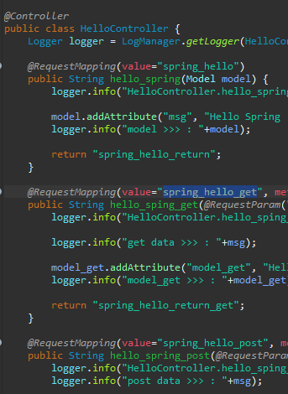

/WEB-INF/jsp

jdbc/jndi_spring_orclKHS00

 | JNDI 기술 : java naming directory interface(네이밍 서비스) - 폴더 기반으로 리소스 찾기
메타데이터
구분자
데이터소스 이름

